Sheet1
 |  | JmlKasus(S) | Tidak Main(S1) | Ya(S2) | Entropy | Gain | OUTLOOK | TEMPERATURE | HUMIDITY | WINDY | PLAY
Total |  | 14 | 4 | 10 | 0.8631205686 |  | Sunny | Hot | High | No | Don't Play
Outlook |  |  |  |  |  | 0.2585210367 | Sunny | Hot | High | Yes | Don't Play
 | Cloudy | 4 | 0 | 4 | 0 |  | Cloudy | Hot | High | No | Play
 | Rainy | 5 | 1 | 4 | 0.6997218324 |  | Rainy | Mild | High | No | Play
 | Sunny | 5 | 3 | 2 | 0.9931568569 |  | Rainy | Cool | Normal | No | Play
Temp |  |  |  |  |  | 0.1838509254 | Rainy | Cool | Normal | Yes | Play
 | Cool | 4 | 0 | 4 | 0 |  | Cloudy | Cool | Normal | Yes | Play
 | Hot | 4 | 2 | 2 | 1 |  | Sunny | Mild | High | No | Don't Play
 | Mild | 6 | 2 | 4 | 0.9182958341 |  | Sunny | Cool | Normal | No | Play
Humidity |  |  |  |  |  | 0.3705065005 | Rainy | Mild | Normal | No | Play
 | High | 7 | 4 | 3 | 0.985228136 |  | Sunny | Mild | Normal | Yes | Play
 | Normal | 7 | 0 | 7 | 0 |  | Cloudy | Mild | High | Yes | Play
Windy |  |  |  |  |  | 0.005977711424 | Cloudy | Hot | Normal | No | Play
 | TIDAK | 8 | 2 | 6 | 0.8112781245 |  | Rainy | Mild | High | Yes | Don't Play
 | YA | 6 | 2 | 4 | 0.9182958341
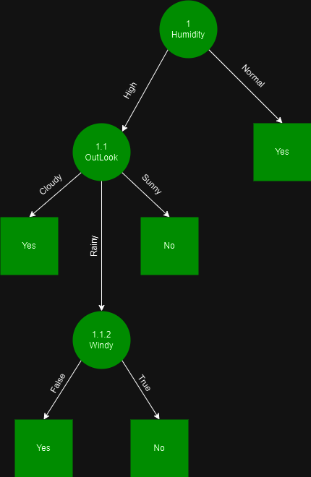

Perhitungan Node 1.1
 |  | Jml Kasus | Tidak(S1) | Ya(S2) | Entropy | Gain
Humidity High |  | 7 | 4 | 3 | 0.985228136
Outlook |  |  |  |  |  | 0.6995138503
 | Cloudy | 2 | 0 | 2 | 0
 | Rainy | 2 | 1 | 1 | 1
 | Sunny | 3 | 3 | 0 | 0
Temp |  |  |  |  |  | 0.02024420715
 | Cool | 0 | 0 | 0 | 0
 | Hot | 3 | 2 | 1 | 0.9182958341
 | Mild | 4 | 2 | 2 | 1
Windy |  |  |  |  |  | 0.02024420715
 | No | 4 | 2 | 2 | 1
 | Yes | 3 | 2 | 1 | 0.9182958341

Perhitungan Node 1.1.2
 |  | Jml Kasus | Tidak(S1) | Ya(S2) | Entropy | Gain
Humadity High and Outlook Rainly |  | 2 | 1 | 1 | 1
Temp |  |  |  |  |  | 0
 | Cool | 0 | 0 | 0 | 0
 | Hot | 0 | 0 | 0 | 0
 | Mild | 2 | 1 | 1 | 1 |  | Jika kelembapan (humidity) normal, maka bermain tenis. Jika kelembapan tinggi, maka keputusan bermain tenis tergantung pada cuaca (outlook). Jika cuaca mendung (cloudy), maka bermain tenis. Jika cuaca cerah (sunny), maka tidak bermain. Jika cuaca hujan (rainy), maka keputusan bermain tenis tergantung pada kondisi angin (windy). Jika tidak ada angin, maka bermain tenis. Jika ada angin, maka tidak bermain.
Windy |  |  |  |  |  | 1
 | No | 1 | 0 | 1 | 0
 | Yes | 1 | 1 | 0 | 0

Chart1
 | JmlKasus(S) 14 | Tidak Main(S1) 4 | Ya(S2) 10 | Entropy 0.863120569 | Gain 0.258521037

